商品信息
COCO Living Space｜日式简约免打孔挂拖把架
来源：COCO_Living_Space_Shopee全量审计_持续更新.xlsx｜工作表：高销量商品｜Excel第15行｜商品ID：14462661600

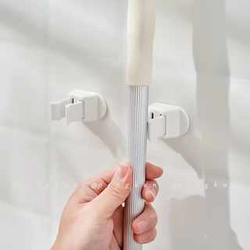
字段 | 内容 | 商品主图
序号 | 57
商品主图 | 见右侧嵌入主图
商品ID | 14462661600
商品中文名称 | 日式简约免打孔挂拖把架
商品标题 | Japanese-designed adhesive mop clip, broom wall-mounted clip, no-drill, minimalist mop hook, rod hook, Japanese-style home storage
Shopee链接 | https://shopee.com.my/Japanese-designed-adhesive-mop-clip-broom-wall-mounted-clip-no-drill-minimalist-mop-hook-rod-hook-Japanese-style-home-storage-i.115498741.14462661600
近月销量显示 | 6 Sold/Month
近月销量下限 | 6
列表价格显示 | RM6.97
列表最低价(MYR) | 6.97
列表评分 | 4.9
累计总销量显示 | 5k+ Sold
累计总销量下限 | 5,000
是否精确 | FALSE
详情价格显示 | RM6.97
详情价(MYR) | 6.97
详情评分 | 4.9
评论覆盖 | partial
好评主题 | 可见评论认可外观、包装和短期粘力，有买家表示可承受约1kg拖把，商品与描述基本一致。
差评/风险主题 | 有买家反映在浴室瓷砖上取下拖把时挂架会一起掉落；另有人认为店铺发货较慢。部分好评仅使用2天或尚未使用，不能证明长期粘胶耐久。
图片来源URL | https://down-my.img.susercontent.com/file/sg-11134201-7rblo-lnlc486ch0vc33@resize_w320_nl.webp
1688链接 | https://detail.1688.com/offer/634232743337.html?share_token=W30t7kC5lqXVBaGgOikFE5ROJ1DQCN76QZ9s0+XbG4muJZfxzWl9Dg%3D%3D&__share_id=eff72c33-7902-405d-bf19-3b8c69b3c067&rpg-cnt=share.offerDetail&offerId=634232743337&__zhi_token=9PYoFnq30C4aa&spm=a262eq.8992535%2F20260802.5103953.0&forcePC=1785667608734
颜色/规格 | 粘胶款/无痕贴款
长宽高 | 粘胶款 18cm/8.9cm/3.3cm 无痕贴款 18cm/10cm/5cm
重量(g) | 500
单个成本 | 粘胶款 4.3/无痕贴款 5
单个运费 | 4.00
国内段总价 | 粘胶款 8.3/无痕贴款 9
国际头程
总成本估算
利润估算
预计毛利率估算
3个成本
3个运费
国内段总价2
国际头程2
总成本估算2
利润估算2
预计毛利率估算2
5个成本
5个运费
国内段总价3
国际头程3
总成本估算3
利润估算3
预计毛利率估算3
8个成本
8个运费
国内段总价4
国际头程4
总成本估算4
利润估算4
预计毛利率估算4

